Sheet1
提 案 書

役立つレジャーシート |  | 参考上代 | ¥250 | 販売価格
 |  | （税別） |  | （税別）
【JAN】 | 4562121886766
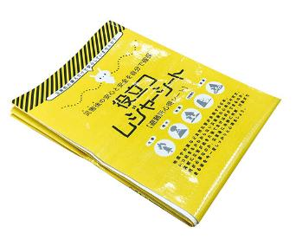 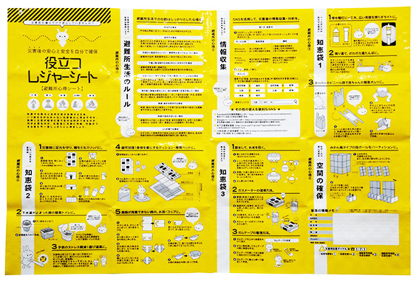 |  |  | 【商品番号】 7222 【本体サイズ】 900*600ｍｍ・62ｇ 【パッケージサイズ】 255*182*15ｍｍ・65ｇ 【個装形態】 ポリ袋入 【材質】 ポリプロピレン 【入数】 200 【商品説明】 避難所での心得がプリントされたレジャーシート 【生産国】 中国

